Sheet1
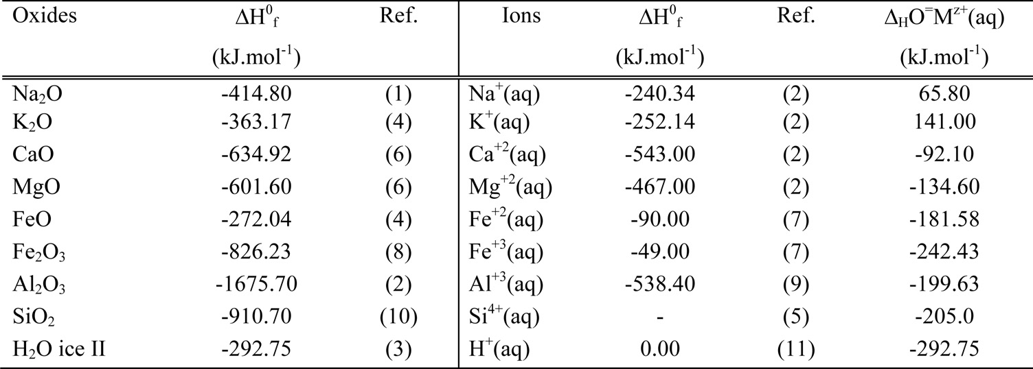
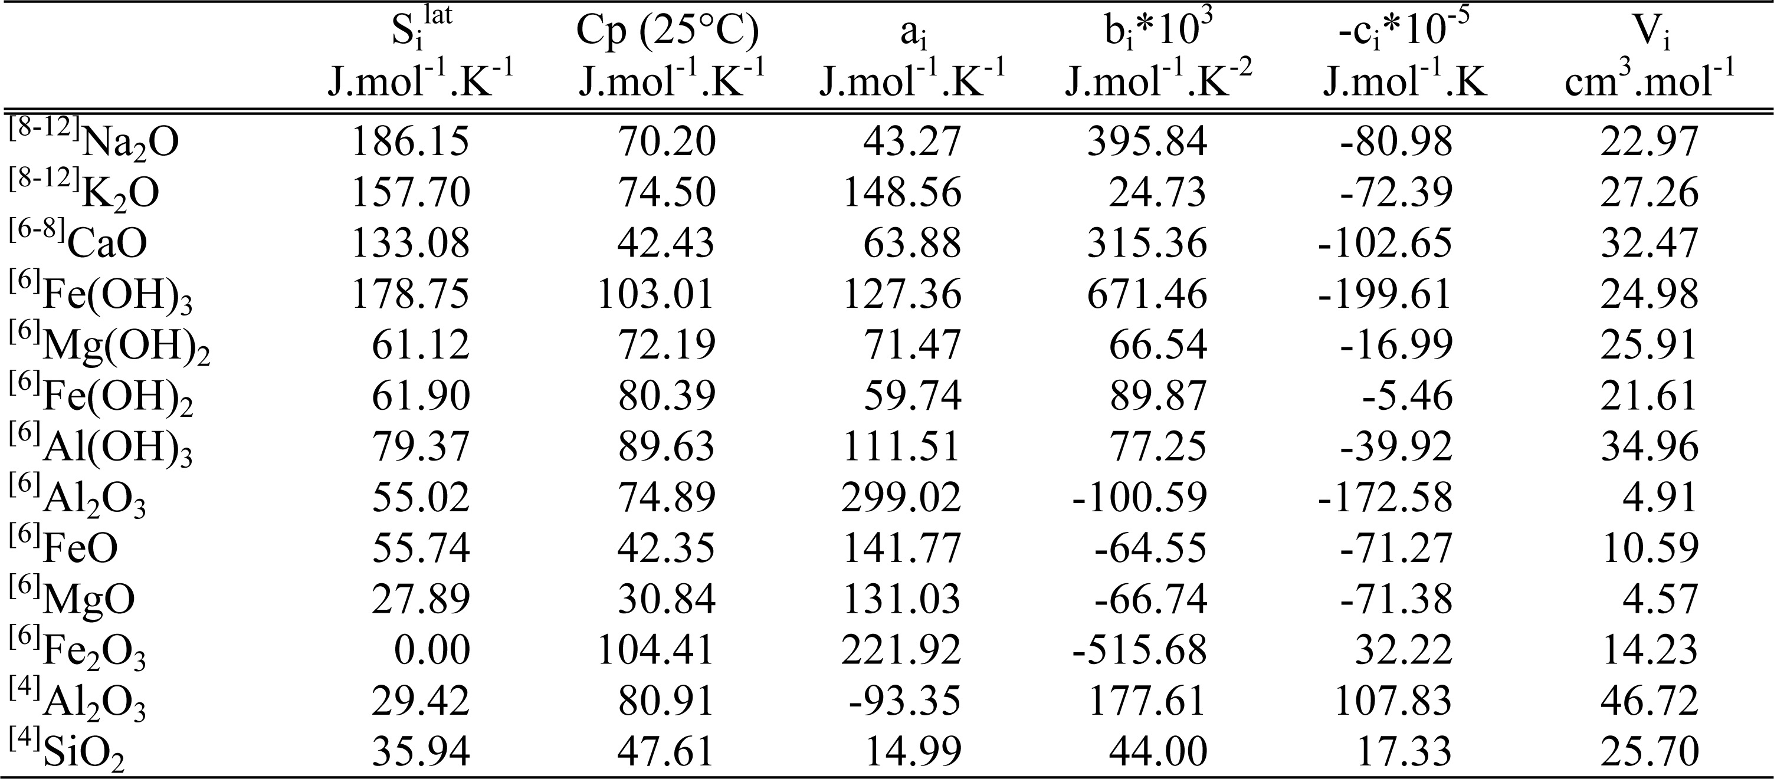
 |  |  |  |  |  |  |  |  |  |  |  |  |  |  |  |  |  |  |  |  |  | ΔHOf |  |  | S | Cp | a | b*103 | -c*10-5 | V
 |  |  |  |  |  |  |  |  |  |  |  |  |  |  |  |  |  |  |  |  | Na2O | -414.8 | 8-12 | Na2O | 186.15 | 70.2 | 43.27 | 395.84 | -80.98 | 22.97
 |  |  |  |  |  |  |  |  |  |  |  |  |  |  |  |  |  |  |  |  | K2O | -363.17 | 8-12 | K2O | 157.7 | 74.5 | 148.56 | 24.73 | -72.39 | 27.26
 |  |  |  |  |  |  |  |  |  |  |  |  |  |  |  |  |  |  |  |  | CaO | -634.92 | 6-8 | CaO | 133.08 | 42.43 | 63.88 | 315.36 | -102.65 | 32.47
 |  |  |  |  |  |  |  |  |  |  |  |  |  |  |  |  |  |  |  |  | MgO | -601.6 | 6 | Fe(OH)3 | 178.75 | 103.01 | 127.36 | 671.46 | -199.61 | 24.98
 |  |  |  |  |  |  |  |  |  |  |  |  |  |  |  |  |  |  |  |  | FeO | -272.04 | 6 | Mg(OH)2 | 61.12 | 72.19 | 71.47 | 66.54 | -16.99 | 25.91
 |  |  |  |  |  |  |  |  |  |  |  |  |  |  |  |  |  |  |  |  | Fe2O3 | -826.23 | 6 | Fe(OH)2 | 61.9 | 80.39 | 59.74 | 89.87 | -5.46 | 21.61
 |  |  |  |  |  |  |  |  |  |  |  |  |  |  |  |  |  |  |  |  | Al2O3 | -1675.7 | 6 | Al(OH)3 | 79.37 | 89.63 | 111.51 | 77.25 | -39.92 | 34.96
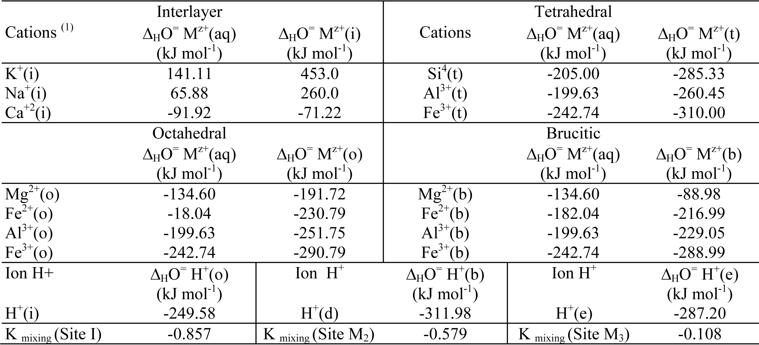
 |  |  |  |  |  |  |  |  |  |  |  |  |  |  |  |  |  |  |  |  | SiO2 | -910.7 | 6 | Al2O3 | 55.02 | 74.89 | 299.02 | -100.59 | -172.58 | 4.91
 |  |  |  |  |  |  |  |  |  |  |  |  |  |  |  |  |  |  |  |  | H2Oice | -292.75 | 6 | FeO | 55.74 | 42.35 | 141.77 | -64.55 | -71.27 | 10.59
 |  |  |  |  |  |  |  |  |  | octahedral |  |  |  | tetrahedral |  |  |  | Ion H+ |  |  |  |  | 6 | MgO | 27.89 | 30.84 | 131.03 | -66.74 | -71.38 | 4.57
 |  |  |  |  |  |  |  |  |  | ΔHO=MZ+(aq) | ΔHO=MZ+(o) |  |  | ΔHO=MZ+(aq) | ΔHO=MZ+(t) |  |  | ΔHO=MH+(o) | ΔHO=MH+(b) | ΔHO=MH+(e) |  |  | 6 | Fe2O3 | 0 | 104.41 | 221.92 | -515.68 | 32.22 | 14.23
 |  |  |  |  |  |  |  |  | Mg2+(o) | -134.6 | -191.72 |  | Si4+(t) | -205 | -285.33 |  | H+(i) | -249.58 |  |  |  |  | 4 | Al2O3 | 29.42 | 80.91 | -93.35 | 177.61 | 107.83 | 46.72
 |  |  |  |  |  |  |  |  | Fe2+(o) | -181.04 | -230.79 |  | Al3+(t) | -199.63 | -260.45 |  | H+(d) |  | -311.98 |  |  |  | 4 | SiO2 | 35.94 | 47.61 | 14.99 | 44 | 17.33 | 25.7
 |  |  |  |  |  |  |  |  | Al3+(o) | -199.63 | -251.75 |  | Fe3+(t) | -242.74 | -310 |  | H+€ |  |  | -287.2
 |  |  |  |  |  |  |  |  | Fe3+(o) | -242.74 | -290.79
Zi·XOH
Mi |  |  |  |  |  |  |  |  | Kmixing(Site I) | -0.857
z |  |  |  |  |  |  |  |  | Kmixing(M2) | -0.579
nOH |  |  |  |  |  |  |  |  | Kmixing(M3) | -0.108

 | N | ns | nc | xM1 | xM2 | xM3 | xT1 | xT1 | xHi | xHe
 | 9 | 7 | 4
Fe2Mg0.5Al0.667(AlSi)O5(OH)4 |  |  | M1 | M2 | M3 |  | T1 | T2 | Hi | He | Fe | Mg | Al | Si | H
calculations |  | Fe | 0.5 | 0.75 | 0.75 |  | 1 | 1 | 1.001 | 1 | 2 | 2 | 3 | 4 | 1
 | Xk | Mg | 0 | 0.25 | 0.25
 |  | Al | 0.667
 | Xl | ΔHO=(site) |  |  |  | ΔHfo(min) |  |  | ΔHfo(ox) | M1-M2 | M1-M3 | M1-T1 | M1-T2 | M1-Hi | M1-He | M2-M3 | M2-T1 | M2-T2 | M2-Hi | M2-He | M3-T1 | M3-T2 | M3-Hi | M3-He | T1-T2 | T1-Hi | T1-He | T2-Hi | T2-He | Hi-He
 | ΔHO=(M1) | -283.31225 |  |  |  |  |  |  | -86.826477362 | -1.2321977181 | -0.98739517109 | -0.63513303898 | 0.074739782212 | -0.62073843418 | 0.21601010157 | 0.16318357253 | 0.80868586806 | 1.6925688117 | 0.40800761574 | 2.6081124769 | 0.56391050926 | 1.3662016667 | 0.24482404321 | 2.1185617593 | 0.92148148148 | -0.19667444444 | 1.4861111111 | -0.87655358025 | 0.13851851852 | 1.3840896296
 | ΔHO=(M2) | -216.78096312 | -221.0225 | 4.241536875 |  | -694.86595 |  |  | Xk | 0.16670369959 | 0.16670369959 | 0.16670369959 | 0.16670369959 | 0.16670369959 | 0.16670369959 | 0.11111111111 | 0.11111111111 | 0.11111111111 | 0.11111111111 | 0.11111111111 | 0.11111111111 | 0.11111111111 | 0.11111111111 | 0.11111111111 | 0.16666666667 | 0.16666666667 | 0.16666666667 | 0.22222222222 | 0.22222222222 | 0.11111111111
 | ΔHO=(M3) | -229.9988325 | -230.79 | 0.7911675 |  | -204.03 |  |  | Xl | 0.1110987668 | 0.1110987668 | 0.16664815021 | 0.22219753361 | 0.11120986557 | 0.33329630041 | 0.11111111111 | 0.16666666667 | 0.22222222222 | 0.11111111111 | 0.33333333333 | 0.16666666667 | 0.22222222222 | 0.11111111111 | 0.33333333333 | 0.22222222222 | 0.11111111111 | 0.33333333333 | 0.11111111111 | 0.33333333333 | 0.33333333333
 | ΔHO=(T1) | -260.45 |  |  |  | -150.4 |  |  | 9.001
 | ΔHO=(T1) | -285.33 |  |  |  | -204.03
 | ΔHO=(Hi) | -249.82958 |  |  |  | -150.4 |  | ΔHfo(min) | S | Cp | a | b*103 | -c*10-5 | V | ΔGfo(min)
 | ΔHO=(He) | -287.2 |  |  |  | -837.85 |  | -3824.6024274 | 234.834635 | 287.64386125 | 301.16367 | 188.33262125 | -61.9363375 | 106.77811125 | -3513.970
 |  | -1812.9016256 |  |  |  | -910.7 | 4.1858 | -913.709 | 56.102688853 | 68.718969193 | 71.94889149 | 44.993220233 | -14.796774213 |  | -839.49776555
 |  |  |  |  |  | -146.375 |  | S elements | 1276.70175
 |  |  |  |  |  | -439.125 |  | mol wt | 344.94957785
 |  |  |  |  |  | -3824.6024274 |  |  | Fe(s) | Mg(s) | Al(s) | Si(s) | O2(g) | H2(g)
 |  |  |  |  |  | -7649.2048547 |  | S | 27.2 | 32.6 | 28.5 | 19 | 205 | 130.5
 |  |  |  |  |  |  |  | mass | 55.845 | 24.305 | 26.98153 | 28.0855 | 31.9988 | 2.01588
 |  | 0.083375 |  |  |  |  |  |  |  |  |  |  |  | 2
 |  | 0.250125 |  |  |  |  |  |  | 344.94957785

